Sheet1
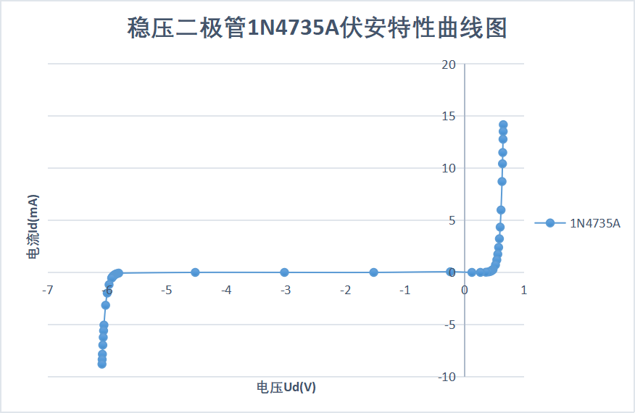
采样点 | 电位器设定位置（Get Position) | 输入电压Uin(V) | 二极管电压Ud(V) | 二极管电流Id（mA)
1 | 0.001 | 14.83 | 0.6537 | 14.1763
2 | 0.005 | 14.18 | 0.6516 | 13.5284
3 | 0.01 | 13.43 | 0.6491 | 12.7809
4 | 0.02 | 12.15 | 0.6444 | 11.5056
5 | 0.03 | 11.07 | 0.64 | 10.43
6 | 0.05 | 9.356 | 0.6321 | 8.7239
7 | 0.1 | 6.607 | 0.6154 | 5.9916
8 | 0.15 | 4.952 | 0.6013 | 4.3507
9 | 0.2 | 3.823 | 0.5882 | 3.2348
10 | 0.25 | 2.984 | 0.5751 | 2.4089
11 | 0.3 | 2.316 | 0.5611 | 1.7549
12 | 0.35 | 1.752 | 0.5446 | 1.2074
13 | 0.4 | 1.251 | 0.5222 | 0.7288
14 | 0.45 | 0.7746 | 0.4815 | 0.2931
15 | 0.455 | 0.7262 | 0.4746 | 0.2516
16 | 0.46 | 0.6771 | 0.4666 | 0.2105
17 | 0.465 | 0.6269 | 0.4568 | 0.1701
18 | 0.47 | 0.5751 | 0.4446 | 0.1305
19 | 0.475 | 0.5204 | 0.4283 | 0.0921
20 | 0.48 | 0.4602 | 0.4041 | 0.0561
21 | 0.485 | 0.3867 | 0.3613 | 0.0254
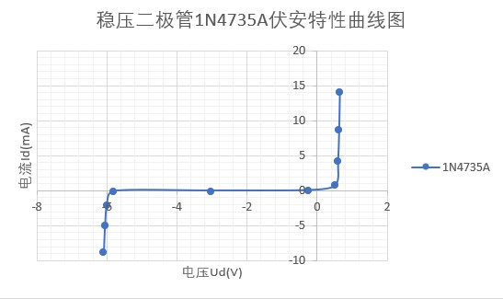
22 | 0.49 | 0.2775 | 0.2685 | 0.009
23 | 0.495 | 0.1329 | 0.1261 | 0.0068
24 | 0.5 | -0.1689 | -0.2365 | 0.0676
25 | 0.55 | -1.517 | -1.523 | 0.006
26 | 0.6 | -3.016 | -3.023 | 0.007
27 | 0.65 | -4.515 | -4.522 | 0.007
28 | 0.7 | -5.87 | -5.808 | -0.062
29 | 0.705 | -5.937 | -5.834 | -0.103
30 | 0.71 | -5.999 | -5.853 | -0.146
31 | 0.715 | -6.06 | -5.868 | -0.192
32 | 0.72 | -6.119 | -5.881 | -0.238
33 | 0.725 | -6.178 | -5.891 | -0.287
34 | 0.73 | -6.236 | -5.9 | -0.336
35 | 0.735 | -6.295 | -5.908 | -0.387
36 | 0.74 | -6.354 | -5.915 | -0.439
37 | 0.745 | -6.414 | -5.921 | -0.493
38 | 0.75 | -6.474 | -5.927 | -0.547
39 | 0.8 | -7.135 | -5.97 | -1.165
40 | 0.85 | -7.978 | -6.001 | -1.977
41 | 0.9 | -9.171 | -6.028 | -3.143
42 | 0.95 | -11.1 | -6.056 | -5.044
43 | 0.96 | -11.65 | -6.062 | -5.588
44 | 0.97 | -12.29 | -6.068 | -6.222
45 | 0.98 | -13.04 | -6.075 | -6.965
46 | 0.99 | -13.92 | -6.082 | -7.838
47 | 0.995 | -14.43 | -6.086 | -8.344
48 | 0.999 | -14.88 | -6.089 | -8.791

